Graficas Rendimiento
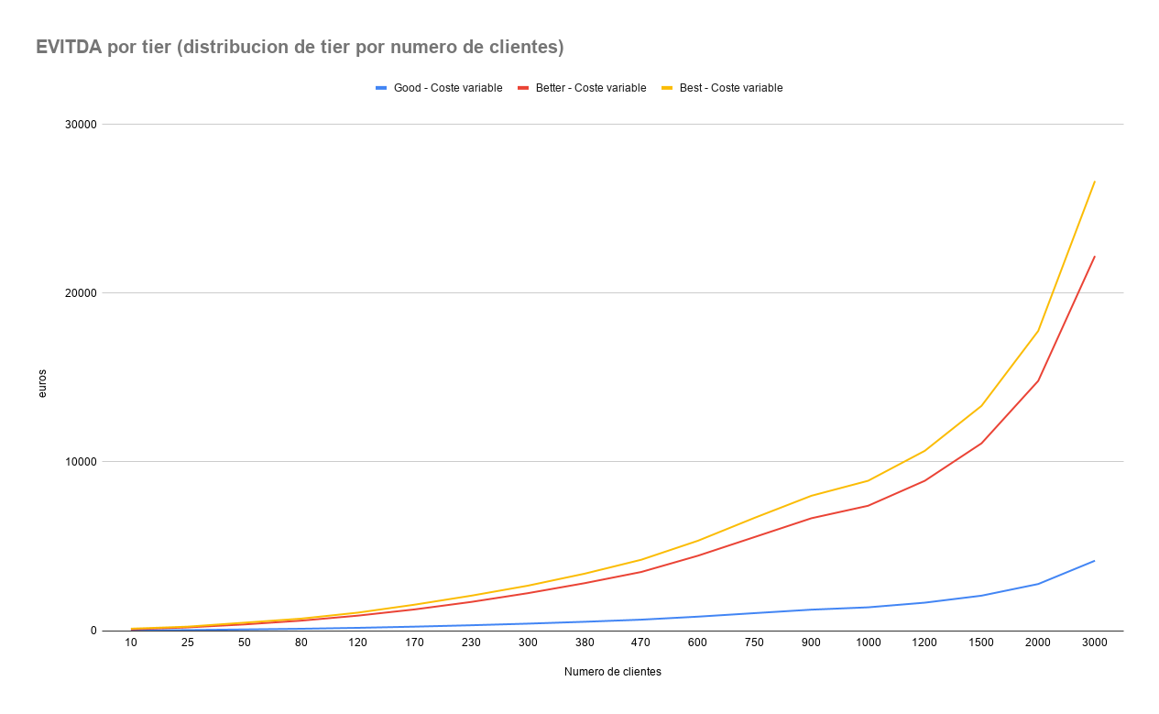
MRR
Ingresos Vs Costes Neto

EVITDA
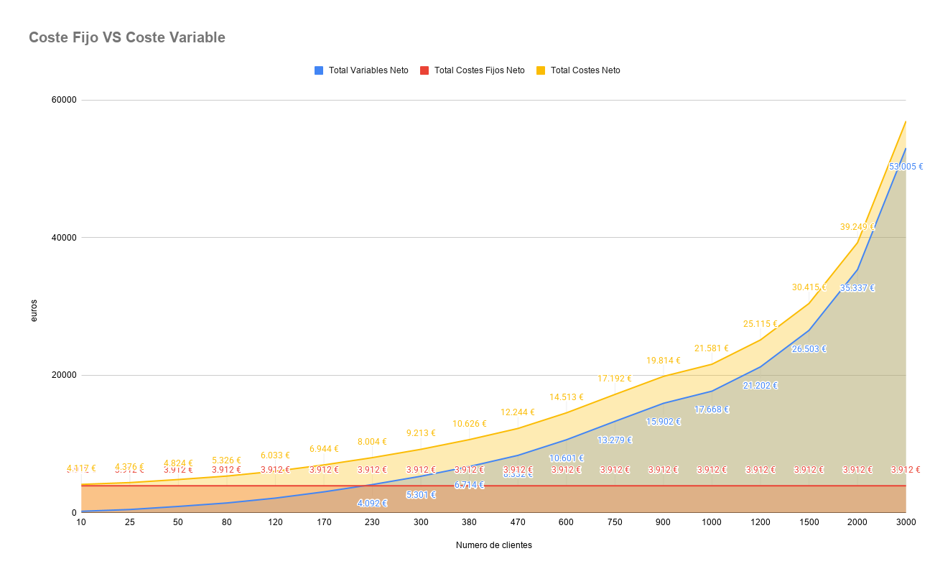

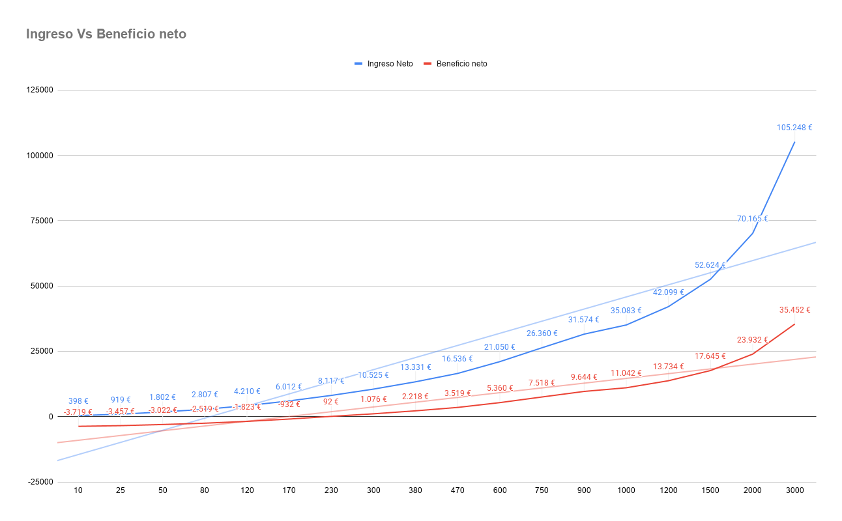

Margen Neto %

EVITDA por tier (coste fijo distribuido por mensajes tier)
Margen neto % por tier (coste fijo distribuido por mensajes tier)

Coste fijo por tier (distribuido por mensajes)
ARPU vs CAC - Unit Economics

LTV/CAC ratio

Ingreso neto por tier (distribucion de tier por numero de clientes)
Margen neto % por tier (distribucion de tier por numero de clientes)

Copia de Graficas Rendimiento 1
MRR
Ingresos Vs Costes Neto

EVITDA

Margen Neto %

EVITDA por tier (coste fijo distribuido por mensajes tier)
Margen neto % por tier (coste fijo distribuido por mensajes tier)

Coste fijo por tier (distribuido por mensajes)
ARPU vs CAC - Unit Economics

LTV/CAC ratio

Ingreso neto por tier (distribucion de tier por numero de clientes)
Margen neto % por tier (distribucion de tier por numero de clientes)

Copia de Copia de Graficas Rend
MRR
Ingresos Vs Costes Neto

EVITDA

Margen Neto %

EVITDA por tier (coste fijo distribuido por mensajes tier)
Margen neto % por tier (coste fijo distribuido por mensajes tier)

Coste fijo por tier (distribuido por mensajes)
ARPU vs CAC - Unit Economics

LTV/CAC ratio

Ingreso neto por tier (distribucion de tier por numero de clientes)
Margen neto % por tier (distribucion de tier por numero de clientes)

Copia de Graficas Rendimiento
MRR
Ingresos Vs Costes Neto

EVITDA

Margen Neto %

EVITDA por tier (coste fijo distribuido por mensajes tier)
Margen neto % por tier (coste fijo distribuido por mensajes tier)

Coste fijo por tier (distribuido por mensajes)
ARPU vs CAC - Unit Economics

LTV/CAC ratio

Ingreso neto por tier (distribucion de tier por numero de clientes)
Margen neto % por tier (distribucion de tier por numero de clientes)

